регрессия_Excel
Unemployed График остатков
График нормального распределения
ВЫВОД ИТОГОВ
Alcohol График остатков
Регрессионная статистика
Множественный R | 0.427234
R-квадрат (R-squared) | 0.182529
Нормированный R-квадрат (Adjusted R-squared) | 0.169017
Стандартная ошибка (S.E. of regression) | 4.335642
Наблюдения | 124

Дисперсионный анализ
 | df | SS | MS | F | Значимость F
Регрессия (RSS) | 2 | 507.869 | 253.93465067 | 13.508750 | 0.000005
Остаток (ESS or Sum. squared resid) | 121 | 2274.533 | 18.797790365
Итого (TSS) | 123 | 2782.402

 | Коэффициенты | Стандартная ошибка | t-статистика | P-Значение | Нижние 95% | Верхние 95%
C | 5.968098 | 0.947523 | 6.298634 | 0.0000 | 4.0922 | 7.8440
Unemployed | 0.292598 | 0.089412 | 3.272473 | 0.0014 | 0.1156 | 0.4696
Alcohol | 0.149304 | 0.063479 | 2.352017 | 0.0203 | 0.0236 | 0.2750
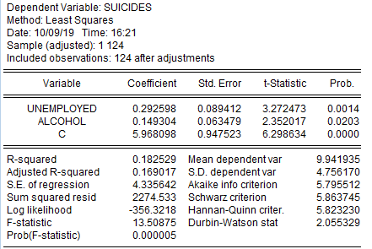

ВЫВОД ОСТАТКА |  |  |  | ВЫВОД ВЕРОЯТНОСТИ

Наблюдение | Предсказанное Suicides | Остатки |  | Персентиль | Suicides
1 | 6.4222705274 | -0.022270527422 |  | 0.40322580645 | 2.2
2 | 10.090992643 | -1.1909926432 |  | 1.2096774194 | 2.6
3 | 10.922652044 | -1.8226520444 |  | 2.0161290323 | 2.7
4 | 9.5450044471 | 2.1549955529 |  | 2.8225806452 | 2.9
5 | 9.5931095224 | 1.8068904776 |  | 3.6290322581 | 3.1
6 | 8.047887146 | -5.447887146 |  | 4.435483871 | 3.2
7 | 9.549206136 | -3.849206136 |  | 5.2419354839 | 3.4
8 | 7.3629851512 | -1.2629851512 |  | 6.0483870968 | 3.4
9 | 10.192137509 | 5.5078624912 |  | 6.8548387097 | 3.5
10 | 11.142820906 | -5.2428209064 |  | 7.6612903226 | 3.7
11 | 6.8946147496 | 4.7053852504 |  | 8.4677419355 | 3.7
12 | 8.4890798266 | 4.4109201734 |  | 9.2741935484 | 3.8
13 | 15.129379664 | -3.6293796643 |  | 10.080645161 | 4
14 | 10.37410299 | -2.4741029901 |  | 10.887096774 | 4.4
15 | 11.055509726 | 3.7444902737 |  | 11.693548387 | 5.1
16 | 9.95370387 | 5.04629613 |  | 12.5 | 5.2
17 | 12.098209662 | 3.0017903376 |  | 13.306451613 | 5.2
18 | 9.5146477871 | -3.6146477871 |  | 14.112903226 | 5.4
19 | 10.32580152 | 9.1741984801 |  | 14.919354839 | 5.5
20 | 9.7606810839 | 0.63931891615 |  | 15.725806452 | 5.7
21 | 9.1788914773 | 2.4211085227 |  | 16.532258065 | 5.8
22 | 10.127006114 | -0.42700611417 |  | 17.338709677 | 5.9
23 | 9.1865318601 | -1.1865318601 |  | 18.14516129 | 5.9
24 | 10.898121595 | -3.898121595 |  | 18.951612903 | 5.9
25 | 10.383126954 | 0.71687304649 |  | 19.758064516 | 6.1
26 | 8.2439053427 | 1.4560946573 |  | 20.564516129 | 6.1
27 | 11.260350129 | -1.9603501286 |  | 21.370967742 | 6.2
28 | 10.287294442 | -2.7872944418 |  | 22.177419355 | 6.4
29 | 10.797159325 | 0.70284067512 |  | 22.983870968 | 6.5
30 | 8.6013592611 | 1.4986407389 |  | 23.790322581 | 6.9
31 | 9.5211712088 | 0.97882879124 |  | 24.596774194 | 7
32 | 9.4991061594 | -0.29910615935 |  | 25.403225806 | 7
33 | 9.6254973788 | -1.1254973788 |  | 26.209677419 | 7
34 | 10.062524445 | 0.43747555456 |  | 27.016129032 | 7.2
35 | 8.5305494582 | -1.3305494582 |  | 27.822580645 | 7.2
36 | 9.163701276 | 4.336298724 |  | 28.629032258 | 7.3
37 | 10.963102004 | 11.036897996 |  | 29.435483871 | 7.4
38 | 8.8231863306 | 4.9768136694 |  | 30.241935484 | 7.4
39 | 9.9536699403 | 4.4463300597 |  | 31.048387097 | 7.5
40 | 17.680901613 | -0.98090161289 |  | 31.85483871 | 7.6
41 | 8.3786444128 | 3.0213555872 |  | 32.661290323 | 7.8
42 | 9.7062112306 | -4.2062112306 |  | 33.467741935 | 7.9
43 | 10.446903299 | 3.3530967005 |  | 34.274193548 | 7.9
44 | 11.147534307 | 0.95246569308 |  | 35.080645161 | 8
45 | 14.238289188 | -4.6382891879 |  | 35.887096774 | 8
46 | 10.678878019 | -0.67887801876 |  | 36.693548387 | 8.1
47 | 9.493492323 | -0.39349232302 |  | 37.5 | 8.4
48 | 9.4543375944 | -0.75433759437 |  | 38.306451613 | 8.5
49 | 8.109753502 | -5.209753502 |  | 39.112903226 | 8.6
50 | 7.8894656833 | 2.6105343167 |  | 39.919354839 | 8.7
51 | 9.6186926748 | -2.2186926748 |  | 40.725806452 | 8.9
52 | 11.927260866 | 18.272739134 |  | 41.532258065 | 8.9
53 | 12.389305209 | -0.18930520869 |  | 42.338709677 | 9
54 | 9.1763386612 | -5.7763386612 |  | 43.14516129 | 9.1
55 | 9.5929916383 | 4.0070083617 |  | 43.951612903 | 9.1
56 | 8.7329967257 | 4.5670032743 |  | 44.758064516 | 9.1
57 | 7.7339055584 | -4.0339055584 |  | 45.564516129 | 9.2
58 | 10.022145887 | 0.87785411269 |  | 46.370967742 | 9.3
59 | 8.168992213 | -2.968992213 |  | 47.177419355 | 9.3
60 | 10.264086079 | 12.535913921 |  | 47.983870968 | 9.3
61 | 8.3678727504 | 2.2321272496 |  | 48.790322581 | 9.5
62 | 6.7248363309 | -4.5248363309 |  | 49.596774194 | 9.6
63 | 11.649334407 | -2.5493344072 |  | 50.403225806 | 9.6
64 | 10.013275935 | -0.71327593514 |  | 51.209677419 | 9.6
65 | 10.835078964 | 6.3649210357 |  | 52.016129032 | 9.6
66 | 11.505162779 | -8.3051627787 |  | 52.822580645 | 9.7
67 | 17.082631747 | 11.817368253 |  | 53.629032258 | 9.7
68 | 9.6738031393 | 0.72619686069 |  | 54.435483871 | 9.8
69 | 7.8271195048 | -0.92711950484 |  | 55.241935484 | 10
70 | 9.8711254728 | -2.0711254728 |  | 56.048387097 | 10.1
71 | 7.4140718027 | -1.2140718027 |  | 56.85483871 | 10.1
72 | 9.6190058812 | -0.71900588119 |  | 57.661290323 | 10.1
73 | 9.2201728257 | -2.7201728257 |  | 58.467741935 | 10.4
74 | 9.6943713391 | -2.3943713391 |  | 59.274193548 | 10.4
75 | 9.2244675836 | -4.0244675836 |  | 60.080645161 | 10.5
76 | 11.087086569 | 2.2129134313 |  | 60.887096774 | 10.5
77 | 8.5982904081 | -0.19829040812 |  | 61.693548387 | 10.5
78 | 9.0534801725 | -0.95348017254 |  | 62.5 | 10.6
79 | 17.563118393 | -6.0631183934 |  | 63.306451613 | 10.9
80 | 7.4427951751 | 2.1572048249 |  | 64.112903226 | 10.9
81 | 8.8950326827 | 0.70496731729 |  | 64.919354839 | 11.1
82 | 9.4262809303 | 2.1737190697 |  | 65.725806452 | 11.3
83 | 9.6525864257 | 2.2474135743 |  | 66.532258065 | 11.3
84 | 6.4212384403 | 2.5787615597 |  | 67.338709677 | 11.4
85 | 11.538558722 | 5.7614412779 |  | 68.14516129 | 11.4
86 | 8.5182523443 | 1.5817476557 |  | 68.951612903 | 11.5
87 | 8.2376268387 | -4.7376268387 |  | 69.758064516 | 11.5
88 | 10.738927489 | -7.6389274888 |  | 70.564516129 | 11.5
89 | 9.5791918477 | -5.1791918477 |  | 71.370967742 | 11.6
90 | 7.9446963864 | -0.94469638637 |  | 72.177419355 | 11.6
91 | 10.347840507 | -1.0478405073 |  | 72.983870968 | 11.6
92 | 8.5620400267 | -3.4620400267 |  | 73.790322581 | 11.7
93 | 9.6751413801 | -5.9751413801 |  | 74.596774194 | 11.7
94 | 9.5959176178 | 3.8040823822 |  | 75.403225806 | 11.8
95 | 10.632941291 | -2.0329412909 |  | 76.209677419 | 11.9
96 | 6.6665865577 | -0.86658655767 |  | 77.016129032 | 12.1
97 | 10.031731297 | -2.0317312971 |  | 77.822580645 | 12.2
98 | 10.357203669 | 5.0427963306 |  | 78.629032258 | 12.8
99 | 8.2673438553 | -4.8673438553 |  | 79.435483871 | 12.9
100 | 8.3820185697 | 3.4179814303 |  | 80.241935484 | 13.3
101 | 12.683232628 | -1.7832326277 |  | 81.048387097 | 13.3
102 | 7.5035909825 | 0.39640901754 |  | 81.85483871 | 13.3
103 | 10.423345691 | -0.3233456907 |  | 82.661290323 | 13.4
104 | 10.223003271 | 3.0769967289 |  | 83.467741935 | 13.5
105 | 8.0446152076 | -2.1446152076 |  | 84.274193548 | 13.6
106 | 18.320164421 | -5.5201644206 |  | 85.080645161 | 13.7
107 | 12.67941197 | -6.5794119698 |  | 85.887096774 | 13.8
108 | 13.020291034 | -3.5202910336 |  | 86.693548387 | 13.8
109 | 9.7199066576 | 1.9800933424 |  | 87.5 | 14.4
110 | 9.5169784601 | 1.7830215399 |  | 88.306451613 | 14.8
111 | 10.385452942 | -0.78545294177 |  | 89.112903226 | 15
112 | 7.8661540996 | -3.8661540996 |  | 89.919354839 | 15.1
113 | 9.7326165172 | -2.5326165172 |  | 90.725806452 | 15.4
114 | 10.773363384 | 7.7266366157 |  | 91.532258065 | 15.7
115 | 9.7822799359 | -7.0822799359 |  | 92.338709677 | 16.5
116 | 9.4541809912 | -1.8541809912 |  | 93.14516129 | 16.7
117 | 9.1643579715 | 4.5356420285 |  | 93.951612903 | 17.2
118 | 10.641552509 | 5.8584474915 |  | 94.758064516 | 17.3
119 | 9.4074356494 | -2.0074356494 |  | 95.564516129 | 18.5
120 | 8.6556147692 | -3.2556147692 |  | 96.370967742 | 19.5
121 | 10.640318562 | -6.8403185616 |  | 97.177419355 | 22
122 | 9.9255430167 | -2.9255430167 |  | 97.983870968 | 22.8
123 | 11.156025356 | -1.3560253558 |  | 98.790322581 | 28.9
124 | 10.720127617 | 0.5798723825 |  | 99.596774194 | 30.2

расчет
 |  | Suicides | Unemployed | Alcohol
Afghanistan | AFG | 6.40 | 1.54 | 0.02 | 40.96 | -3.54 | 12.545 | 6.422 | -0.022 | 0.000 | 12.388
Angola | AGO | 8.90 | 7.25 | 13.40 | 79.21 | -1.04 | 1.086 | 10.091 | -1.191 | 1.418 | 0.022
Argentina | ARG | 9.10 | 9.48 | 14.60 | 82.81 | -0.84 | 0.709 | 10.923 | -1.823 | 3.322 | 0.962
Australia | AUS | 11.70 | 5.39 | 13.40 | 136.89 | 1.76 | 3.091 | 9.545 | 2.155 | 4.644 | 0.158
Austria | AUT | 11.40 | 4.79 | 14.90 | 129.96 | 1.46 | 2.126 | 9.593 | 1.807 | 3.265 | 0.122
Azerbaijan | AZE | 2.60 | 5.22 | 3.70 | 6.76 | -7.34 | 53.904 | 8.048 | -5.448 | 29.679 | 3.587
Bahrain | BHR | 5.70 | 0.96 | 22.10 | 32.49 | -4.24 | 17.994 | 9.549 | -3.849 | 14.816 | 0.154
Bangladesh | BGD | 6.10 | 4.31 | 0.90 | 37.21 | -3.84 | 14.760 | 7.363 | -1.263 | 1.595 | 6.651
Belgium | BEL | 15.70 | 6.32 | 15.90 | 246.49 | 5.76 | 33.155 | 10.192 | 5.508 | 30.337 | 0.063
Belize | BLZ | 5.90 | 9.37 | 16.30 | 34.81 | -4.04 | 16.337 | 11.143 | -5.243 | 27.487 | 1.442
Bhutan | BTN | 11.60 | 2.20 | 1.90 | 134.56 | 1.66 | 2.749 | 6.895 | 4.705 | 22.141 | 9.286
Bolivia | BOL | 12.90 | 3.26 | 10.50 | 166.41 | 2.96 | 8.750 | 8.489 | 4.411 | 19.456 | 2.111
Botswana | BWA | 11.50 | 17.94 | 26.20 | 132.25 | 1.56 | 2.428 | 15.129 | -3.629 | 13.172 | 26.910
Bulgaria | BGR | 7.90 | 5.26 | 19.20 | 62.41 | -2.04 | 4.170 | 10.374 | -2.474 | 6.121 | 0.187
Burkina Faso | BFA | 14.80 | 6.06 | 22.20 | 219.04 | 4.86 | 23.601 | 11.056 | 3.744 | 14.021 | 1.240
Burundi | BDI | 15.00 | 1.53 | 23.70 | 225.00 | 5.06 | 25.584 | 9.954 | 5.046 | 25.465 | 0.000
Cabo Verde | CPV | 15.10 | 12.28 | 17.00 | 228.01 | 5.16 | 26.606 | 12.098 | 3.002 | 9.011 | 4.650
Cambodia | KHM | 5.90 | 1.05 | 21.70 | 34.81 | -4.04 | 16.337 | 9.515 | -3.615 | 13.066 | 0.183
Cameroon | CMR | 19.50 | 3.36 | 22.60 | 380.25 | 9.56 | 91.357 | 10.326 | 9.174 | 84.166 | 0.147
Canada | CAN | 10.40 | 5.92 | 13.80 | 108.16 | 0.46 | 0.210 | 9.761 | 0.639 | 0.409 | 0.033
Central African Republic | CAF | 11.60 | 6.48 | 8.80 | 134.56 | 1.66 | 2.749 | 9.179 | 2.421 | 5.862 | 0.582
Chile | CHL | 9.70 | 7.22 | 13.70 | 94.09 | -0.24 | 0.059 | 10.127 | -0.427 | 0.182 | 0.034
China | CHN | 8.00 | 4.42 | 12.90 | 64.00 | -1.94 | 3.771 | 9.187 | -1.187 | 1.408 | 0.571
Colombia | COL | 7.00 | 9.09 | 15.20 | 49.00 | -2.94 | 8.655 | 10.898 | -3.898 | 15.195 | 0.914
Comoros | COM | 11.10 | 3.71 | 22.30 | 123.21 | 1.16 | 1.341 | 10.383 | 0.717 | 0.514 | 0.195
Congo, Dem. Rep. | COD | 9.70 | 4.16 | 7.10 | 94.09 | -0.24 | 0.059 | 8.244 | 1.456 | 2.120 | 2.883
Congo, Rep. | COG | 9.30 | 10.38 | 15.10 | 86.49 | -0.64 | 0.412 | 11.260 | -1.960 | 3.843 | 1.738
Costa Rica | CRI | 7.50 | 8.13 | 13.00 | 56.25 | -2.44 | 5.963 | 10.287 | -2.787 | 7.769 | 0.119
Croatia | HRV | 11.50 | 8.85 | 15.00 | 132.25 | 1.56 | 2.428 | 10.797 | 0.703 | 0.494 | 0.731
Cuba | CUB | 10.10 | 2.26 | 13.20 | 102.01 | 0.16 | 0.025 | 8.601 | 1.499 | 2.246 | 1.797
Czech Republic | CZE | 10.50 | 2.40 | 19.10 | 110.25 | 0.56 | 0.311 | 9.521 | 0.979 | 0.958 | 0.177
Denmark | DNK | 9.20 | 4.97 | 13.90 | 84.64 | -0.74 | 0.550 | 9.499 | -0.299 | 0.089 | 0.196
Djibouti | DJI | 8.50 | 11.12 | 2.70 | 72.25 | -1.44 | 2.079 | 9.625 | -1.125 | 1.267 | 0.100
Dominican Republic | DOM | 10.50 | 5.83 | 16.00 | 110.25 | 0.56 | 0.311 | 10.063 | 0.437 | 0.191 | 0.015
Ecuador | ECU | 7.20 | 3.91 | 9.50 | 51.84 | -2.74 | 7.518 | 8.531 | -1.331 | 1.770 | 1.992
El Salvador | SLV | 13.50 | 4.39 | 12.80 | 182.25 | 3.56 | 12.660 | 9.164 | 4.336 | 18.803 | 0.606
Equatorial Guinea | GNQ | 22.00 | 9.16 | 15.50 | 484.00 | 12.06 | 145.397 | 10.963 | 11.037 | 121.813 | 1.043
Eritrea | ERI | 13.80 | 6.54 | 6.30 | 190.44 | 3.86 | 14.885 | 8.823 | 4.977 | 24.769 | 1.252
Estonia | EST | 14.40 | 5.51 | 15.90 | 207.36 | 4.46 | 19.874 | 9.954 | 4.446 | 19.770 | 0.000
Eswatini | SWZ | 16.70 | 22.48 | 34.40 | 278.89 | 6.76 | 45.671 | 17.681 | -0.981 | 0.962 | 59.892
Ethiopia | ETH | 11.40 | 1.81 | 12.60 | 129.96 | 1.46 | 2.126 | 8.379 | 3.021 | 9.129 | 2.444
Fiji | FJI | 5.50 | 4.15 | 16.90 | 30.25 | -4.44 | 19.731 | 9.706 | -4.206 | 17.692 | 0.056
Finland | FIN | 13.80 | 7.76 | 14.80 | 190.44 | 3.86 | 14.885 | 10.447 | 3.353 | 11.243 | 0.255
France | FRA | 12.10 | 9.18 | 16.70 | 146.41 | 2.16 | 4.657 | 11.148 | 0.952 | 0.907 | 1.453
Gabon | GAB | 9.60 | 19.49 | 17.20 | 92.16 | -0.34 | 0.117 | 14.238 | -4.638 | 21.514 | 18.459
Gambia, The | GMB | 10.00 | 8.90 | 14.10 | 100.00 | 0.06 | 0.003 | 10.679 | -0.679 | 0.461 | 0.543
Germany | DEU | 9.10 | 3.42 | 16.90 | 82.81 | -0.84 | 0.709 | 9.493 | -0.393 | 0.155 | 0.201
Ghana | GHA | 8.70 | 6.71 | 10.20 | 75.69 | -1.24 | 1.542 | 9.454 | -0.754 | 0.569 | 0.238
Guatemala | GTM | 2.90 | 2.73 | 9.00 | 8.41 | -7.04 | 49.589 | 8.110 | -5.210 | 27.142 | 3.357
Guinea | GIN | 10.50 | 3.61 | 5.80 | 110.25 | 0.56 | 0.311 | 7.889 | 2.611 | 6.815 | 4.213
Guinea-Bissau | GNB | 7.40 | 4.06 | 16.50 | 54.76 | -2.54 | 6.461 | 9.619 | -2.219 | 4.923 | 0.104
Guyana | GUY | 30.20 | 12.15 | 16.10 | 912.04 | 20.26 | 410.389 | 11.927 | 18.273 | 333.893 | 3.942
Haiti | HTI | 12.20 | 13.53 | 16.50 | 148.84 | 2.26 | 5.099 | 12.389 | -0.189 | 0.036 | 5.990
Honduras | HND | 3.40 | 4.08 | 13.50 | 11.56 | -6.54 | 42.797 | 9.176 | -5.776 | 33.366 | 0.586
Hungary | HUN | 13.60 | 3.66 | 17.10 | 184.96 | 3.66 | 13.381 | 9.593 | 4.007 | 16.056 | 0.122
Iceland | ISL | 13.30 | 2.92 | 12.80 | 176.89 | 3.36 | 11.277 | 8.733 | 4.567 | 20.858 | 1.462
Indonesia | IDN | 3.70 | 4.30 | 3.40 | 13.69 | -6.24 | 38.962 | 7.734 | -4.034 | 16.272 | 4.875
Ireland | IRL | 10.90 | 5.69 | 16.00 | 118.81 | 0.96 | 0.918 | 10.022 | 0.878 | 0.771 | 0.006
Israel | ISR | 5.20 | 3.95 | 7.00 | 27.04 | -4.74 | 22.486 | 8.169 | -2.969 | 8.815 | 3.143
Kazakhstan | KAZ | 22.80 | 4.89 | 19.20 | 519.84 | 12.86 | 165.330 | 10.264 | 12.536 | 157.149 | 0.104
Korea, Dem. People’s Rep. | PRK | 10.60 | 3.30 | 9.60 | 112.36 | 0.66 | 0.433 | 8.368 | 2.232 | 4.982 | 2.478
Kuwait | KWT | 2.20 | 2.08 | 1.00 | 4.84 | -7.74 | 59.938 | 6.725 | -4.525 | 20.474 | 10.350
Kyrgyz Republic | KGZ | 9.10 | 7.17 | 24.00 | 82.81 | -0.84 | 0.709 | 11.649 | -2.549 | 6.499 | 2.915
Lao PDR | LAO | 9.30 | 0.61 | 25.90 | 86.49 | -0.64 | 0.412 | 10.013 | -0.713 | 0.509 | 0.005
Latvia | LVA | 17.20 | 7.86 | 17.20 | 295.84 | 7.26 | 52.680 | 10.835 | 6.365 | 40.512 | 0.798
Lebanon | LBN | 3.20 | 6.17 | 25.00 | 10.24 | -6.74 | 45.454 | 11.505 | -8.305 | 68.976 | 2.444
Lesotho | LSO | 28.90 | 23.60 | 28.20 | 835.21 | 18.96 | 359.408 | 17.083 | 11.817 | 139.650 | 50.990
Luxembourg | LUX | 10.40 | 5.47 | 14.10 | 108.16 | 0.46 | 0.210 | 9.674 | 0.726 | 0.527 | 0.072
Madagascar | MDG | 6.90 | 1.66 | 9.20 | 47.61 | -3.04 | 9.253 | 7.827 | -0.927 | 0.860 | 4.472
Malawi | MWI | 7.80 | 5.43 | 15.50 | 60.84 | -2.14 | 4.588 | 9.871 | -2.071 | 4.290 | 0.005
Malaysia | MYS | 6.20 | 3.36 | 3.10 | 38.44 | -3.74 | 14.002 | 7.414 | -1.214 | 1.474 | 6.390
Mali | MLI | 8.90 | 9.57 | 5.70 | 79.21 | -1.04 | 1.086 | 9.619 | -0.719 | 0.517 | 0.104
Malta | MLT | 6.50 | 4.58 | 12.80 | 42.25 | -3.44 | 11.847 | 9.220 | -2.720 | 7.399 | 0.521
Mauritius | MUS | 7.30 | 6.87 | 11.50 | 53.29 | -2.64 | 6.980 | 9.694 | -2.394 | 5.733 | 0.061
Mexico | MEX | 5.20 | 3.32 | 15.30 | 27.04 | -4.74 | 22.486 | 9.224 | -4.024 | 16.196 | 0.515
Mongolia | MNG | 13.30 | 6.32 | 21.90 | 176.89 | 3.36 | 11.277 | 11.087 | 2.213 | 4.897 | 1.311
Mozambique | MOZ | 8.40 | 3.17 | 11.40 | 70.56 | -1.54 | 2.378 | 8.598 | -0.198 | 0.039 | 1.805
Myanmar | MMR | 8.10 | 1.56 | 17.60 | 65.61 | -1.84 | 3.393 | 9.053 | -0.953 | 0.909 | 0.789
Namibia | NAM | 11.50 | 23.09 | 32.40 | 132.25 | 1.56 | 2.428 | 17.563 | -6.063 | 36.761 | 58.082
Nepal | NPL | 9.60 | 1.26 | 7.40 | 92.16 | -0.34 | 0.117 | 7.443 | 2.157 | 4.654 | 6.246
Netherlands | NLD | 9.60 | 3.88 | 12.00 | 92.16 | -0.34 | 0.117 | 8.895 | 0.705 | 0.497 | 1.096
New Zealand | NZL | 11.60 | 4.52 | 14.30 | 134.56 | 1.66 | 2.749 | 9.426 | 2.174 | 4.725 | 0.266
Nicaragua | NIC | 11.90 | 4.48 | 15.90 | 141.61 | 1.96 | 3.834 | 9.653 | 2.247 | 5.051 | 0.084
Niger | NER | 9.00 | 0.27 | 2.50 | 81.00 | -0.94 | 0.887 | 6.421 | 2.579 | 6.650 | 12.395
Nigeria | NGA | 17.30 | 6.03 | 25.50 | 299.29 | 7.36 | 54.141 | 11.539 | 5.761 | 33.194 | 2.549
Norway | NOR | 10.10 | 3.92 | 9.40 | 102.01 | 0.16 | 0.025 | 8.518 | 1.582 | 2.502 | 2.027
Oman | OMN | 3.50 | 3.11 | 9.10 | 12.25 | -6.44 | 41.499 | 8.238 | -4.738 | 22.445 | 2.905
Pakistan | PAK | 3.10 | 3.04 | 26.00 | 9.61 | -6.84 | 46.812 | 10.739 | -7.639 | 58.353 | 0.635
Panama | PAN | 4.40 | 3.92 | 16.50 | 19.36 | -5.54 | 30.713 | 9.579 | -5.179 | 26.824 | 0.132
Papua New Guinea | PNG | 7.00 | 2.37 | 8.60 | 49.00 | -2.94 | 8.655 | 7.945 | -0.945 | 0.892 | 3.989
Paraguay | PRY | 9.30 | 4.71 | 20.10 | 86.49 | -0.64 | 0.412 | 10.348 | -1.048 | 1.098 | 0.165
Peru | PER | 5.10 | 2.84 | 11.80 | 26.01 | -4.84 | 23.444 | 8.562 | -3.462 | 11.986 | 1.904
Philippines | PHL | 3.70 | 2.52 | 19.90 | 13.69 | -6.24 | 38.962 | 9.675 | -5.975 | 35.702 | 0.071
Poland | POL | 13.40 | 3.67 | 17.10 | 179.56 | 3.46 | 11.958 | 9.596 | 3.804 | 14.471 | 0.120
Portugal | PRT | 8.60 | 6.86 | 17.80 | 73.96 | -1.34 | 1.801 | 10.633 | -2.033 | 4.133 | 0.477
Qatar | QAT | 5.80 | 0.14 | 4.40 | 33.64 | -4.14 | 17.156 | 6.667 | -0.867 | 0.751 | 10.728
Romania | ROU | 8.00 | 4.30 | 18.80 | 64.00 | -1.94 | 3.771 | 10.032 | -2.032 | 4.128 | 0.008
Russian Federation | RUS | 15.40 | 4.74 | 20.10 | 237.16 | 5.46 | 29.790 | 10.357 | 5.043 | 25.430 | 0.172
Saudi Arabia | SAU | 3.40 | 5.92 | 3.80 | 11.56 | -6.54 | 42.797 | 8.267 | -4.867 | 23.691 | 2.804
Senegal | SEN | 11.80 | 6.46 | 3.50 | 139.24 | 1.86 | 3.452 | 8.382 | 3.418 | 11.683 | 2.433
Serbia | SRB | 10.90 | 13.51 | 18.50 | 118.81 | 0.96 | 0.918 | 12.683 | -1.783 | 3.180 | 7.515
Singapore | SGP | 7.90 | 3.77 | 2.90 | 62.41 | -2.04 | 4.170 | 7.504 | 0.396 | 0.157 | 5.946
Slovak Republic | SVK | 10.10 | 6.76 | 16.60 | 102.01 | 0.16 | 0.025 | 10.423 | -0.323 | 0.105 | 0.232
Slovenia | SVN | 13.30 | 5.51 | 17.70 | 176.89 | 3.36 | 11.277 | 10.223 | 3.077 | 9.468 | 0.079
Solomon Islands | SLB | 5.90 | 1.79 | 10.40 | 34.81 | -4.04 | 16.337 | 8.045 | -2.145 | 4.599 | 3.600
South Africa | ZAF | 12.80 | 26.96 | 29.90 | 163.84 | 2.86 | 8.169 | 18.320 | -5.520 | 30.472 | 70.195
Spain | ESP | 6.10 | 15.49 | 14.60 | 37.21 | -3.84 | 14.760 | 12.679 | -6.579 | 43.289 | 7.494
Sudan | SDN | 9.50 | 12.88 | 22.00 | 90.25 | -0.44 | 0.195 | 13.020 | -3.520 | 12.392 | 9.476
Sweden | SWE | 11.70 | 6.44 | 12.50 | 136.89 | 1.76 | 3.091 | 9.720 | 1.980 | 3.921 | 0.049
Switzerland | CHE | 11.30 | 4.88 | 14.20 | 127.69 | 1.36 | 1.844 | 9.517 | 1.783 | 3.179 | 0.181
Tanzania | TZA | 9.60 | 1.93 | 25.80 | 92.16 | -0.34 | 0.117 | 10.385 | -0.785 | 0.617 | 0.197
Tonga | TON | 4.00 | 1.03 | 10.70 | 16.00 | -5.94 | 35.307 | 7.866 | -3.866 | 14.947 | 4.309
Turkmenistan | TKM | 7.20 | 3.78 | 17.80 | 51.84 | -2.74 | 7.518 | 9.733 | -2.533 | 6.414 | 0.044
Ukraine | UKR | 18.50 | 9.38 | 13.80 | 342.25 | 8.56 | 73.240 | 10.773 | 7.727 | 59.701 | 0.691
United Arab Emirates | ARE | 2.70 | 2.58 | 20.50 | 7.29 | -7.24 | 52.446 | 9.782 | -7.082 | 50.159 | 0.025
United Kingdom | GBR | 7.60 | 3.95 | 15.60 | 57.76 | -2.34 | 5.485 | 9.454 | -1.854 | 3.438 | 0.238
United States | USA | 13.70 | 3.93 | 13.70 | 187.69 | 3.76 | 14.123 | 9.164 | 4.536 | 20.572 | 0.605
Uruguay | URY | 16.50 | 7.96 | 15.70 | 272.25 | 6.56 | 43.008 | 10.642 | 5.858 | 34.321 | 0.489
Uzbekistan | UZB | 7.40 | 5.22 | 12.80 | 54.76 | -2.54 | 6.461 | 9.407 | -2.007 | 4.030 | 0.286
Vanuatu | VUT | 5.40 | 5.41 | 7.40 | 29.16 | -4.54 | 20.629 | 8.656 | -3.256 | 10.599 | 1.655
Venezuela, RB | VEN | 3.80 | 8.36 | 14.90 | 14.44 | -6.14 | 37.723 | 10.640 | -6.840 | 46.790 | 0.488
Vietnam | VNM | 7.00 | 1.89 | 22.80 | 49.00 | -2.94 | 8.655 | 9.926 | -2.926 | 8.559 | 0.000
Yemen, Rep. | YEM | 9.80 | 12.93 | 9.40 | 96.04 | -0.14 | 0.020 | 11.156 | -1.356 | 1.839 | 1.474
Zambia | ZMB | 11.30 | 7.21 | 17.70 | 127.69 | 1.36 | 1.844 | 10.720 | 0.580 | 0.336 | 0.606
Сумма |  | 1232.80 | 759.19 | 1812.52 | 15038.82 | 0.00 | 2782.40 | 1232.80 | 0.00 | 2274.53 | 507.87
Среднее арифметическое (Mean) |  | 9.94 | 6.12 | 14.62 | 121.28 | 0.00 | 22.44 | 9.94 | 0.00 | 18.34 | 4.10

 |  |  |  |  |  | Рассчитаем параметры линейного уравнения множественной регрессии:

 |  |  |  |  |  | Введем матричные обозначения:

 |  | Unemployed | Alcohol |  |  | Suicides
 | 1 | 1.54 | 0.02 |  |  | 6.40
 | 1 | 7.25 | 13.40 |  |  | 8.90
 | 1 | 9.48 | 14.60 |  |  | 9.10
 | 1 | 5.39 | 13.40 |  |  | 11.70
 | 1 | 4.79 | 14.90 |  |  | 11.40
 | 1 | 5.22 | 3.70 |  |  | 2.60
 | 1 | 0.96 | 22.10 |  |  | 5.70
 | 1 | 4.31 | 0.90 |  |  | 6.10
 | 1 | 6.32 | 15.90 |  |  | 15.70
 | 1 | 9.37 | 16.30 |  |  | 5.90
 | 1 | 2.20 | 1.90 |  |  | 11.60
 | 1 | 3.26 | 10.50 |  |  | 12.90
 | 1 | 17.94 | 26.20 |  |  | 11.50
 | 1 | 5.26 | 19.20 |  |  | 7.90
 | 1 | 6.06 | 22.20 |  |  | 14.80
 | 1 | 1.53 | 23.70 |  |  | 15.00
 | 1 | 12.28 | 17.00 |  |  | 15.10
 | 1 | 1.05 | 21.70 |  |  | 5.90
 | 1 | 3.36 | 22.60 |  |  | 19.50
 | 1 | 5.92 | 13.80 |  |  | 10.40
 | 1 | 6.48 | 8.80 |  |  | 11.60
 | 1 | 7.22 | 13.70 |  |  | 9.70
 | 1 | 4.42 | 12.90 |  |  | 8.00
 | 1 | 9.09 | 15.20 |  |  | 7.00
 | 1 | 3.71 | 22.30 |  |  | 11.10
 | 1 | 4.16 | 7.10 |  |  | 9.70
 | 1 | 10.38 | 15.10 |  |  | 9.30
 | 1 | 8.13 | 13.00 |  |  | 7.50
 | 1 | 8.85 | 15.00 |  |  | 11.50
 | 1 | 2.26 | 13.20 |  |  | 10.10
 | 1 | 2.40 | 19.10 |  |  | 10.50 |  |  |  | 1 | 1 | 1 | 1 | 1 | 1 | 1 | 1 | 1 | 1 | 1 | 1 | 1 | 1 | 1 | 1 | 1 | 1 | 1 | 1 | 1 | 1 | 1 | 1 | 1 | 1 | 1 | 1 | 1 | 1 | 1 | 1 | 1 | 1 | 1 | 1 | 1 | 1 | 1 | 1 | 1 | 1 | 1 | 1 | 1 | 1 | 1 | 1 | 1 | 1 | 1 | 1 | 1 | 1 | 1 | 1 | 1 | 1 | 1 | 1 | 1 | 1 | 1 | 1 | 1 | 1 | 1 | 1 | 1 | 1 | 1 | 1 | 1 | 1 | 1 | 1 | 1 | 1 | 1 | 1 | 1 | 1 | 1 | 1 | 1 | 1 | 1 | 1 | 1 | 1 | 1 | 1 | 1 | 1 | 1 | 1 | 1 | 1 | 1 | 1 | 1 | 1 | 1 | 1 | 1 | 1 | 1 | 1 | 1 | 1 | 1 | 1 | 1 | 1 | 1 | 1 | 1 | 1 | 1 | 1 | 1 | 1 | 1 | 1
 | 1 | 4.97 | 13.90 |  |  | 9.20 |  |  |  | 1.54 | 7.25 | 9.48 | 5.39 | 4.79 | 5.22 | 0.96 | 4.31 | 6.32 | 9.37 | 2.20 | 3.26 | 17.94 | 5.26 | 6.06 | 1.53 | 12.28 | 1.05 | 3.36 | 5.92 | 6.48 | 7.22 | 4.42 | 9.09 | 3.71 | 4.16 | 10.38 | 8.13 | 8.85 | 2.26 | 2.40 | 4.97 | 11.12 | 5.83 | 3.91 | 4.39 | 9.16 | 6.54 | 5.51 | 22.48 | 1.81 | 4.15 | 7.76 | 9.18 | 19.49 | 8.90 | 3.42 | 6.71 | 2.73 | 3.61 | 4.06 | 12.15 | 13.53 | 4.08 | 3.66 | 2.92 | 4.30 | 5.69 | 3.95 | 4.89 | 3.30 | 2.08 | 7.17 | 0.61 | 7.86 | 6.17 | 23.60 | 5.47 | 1.66 | 5.43 | 3.36 | 9.57 | 4.58 | 6.87 | 3.32 | 6.32 | 3.17 | 1.56 | 23.09 | 1.26 | 3.88 | 4.52 | 4.48 | 0.27 | 6.03 | 3.92 | 3.11 | 3.04 | 3.92 | 2.37 | 4.71 | 2.84 | 2.52 | 3.67 | 6.86 | 0.14 | 4.30 | 4.74 | 5.92 | 6.46 | 13.51 | 3.77 | 6.76 | 5.51 | 1.79 | 26.96 | 15.49 | 12.88 | 6.44 | 4.88 | 1.93 | 1.03 | 3.78 | 9.38 | 2.58 | 3.95 | 3.93 | 7.96 | 5.22 | 5.41 | 8.36 | 1.89 | 12.93 | 7.21
 | 1 | 11.12 | 2.70 |  |  | 8.50 |  |  |  | 0.02 | 13.40 | 14.60 | 13.40 | 14.90 | 3.70 | 22.10 | 0.90 | 15.90 | 16.30 | 1.90 | 10.50 | 26.20 | 19.20 | 22.20 | 23.70 | 17.00 | 21.70 | 22.60 | 13.80 | 8.80 | 13.70 | 12.90 | 15.20 | 22.30 | 7.10 | 15.10 | 13.00 | 15.00 | 13.20 | 19.10 | 13.90 | 2.70 | 16.00 | 9.50 | 12.80 | 15.50 | 6.30 | 15.90 | 34.40 | 12.60 | 16.90 | 14.80 | 16.70 | 17.20 | 14.10 | 16.90 | 10.20 | 9.00 | 5.80 | 16.50 | 16.10 | 16.50 | 13.50 | 17.10 | 12.80 | 3.40 | 16.00 | 7.00 | 19.20 | 9.60 | 1.00 | 24.00 | 25.90 | 17.20 | 25.00 | 28.20 | 14.10 | 9.20 | 15.50 | 3.10 | 5.70 | 12.80 | 11.50 | 15.30 | 21.90 | 11.40 | 17.60 | 32.40 | 7.40 | 12.00 | 14.30 | 15.90 | 2.50 | 25.50 | 9.40 | 9.10 | 26.00 | 16.50 | 8.60 | 20.10 | 11.80 | 19.90 | 17.10 | 17.80 | 4.40 | 18.80 | 20.10 | 3.80 | 3.50 | 18.50 | 2.90 | 16.60 | 17.70 | 10.40 | 29.90 | 14.60 | 22.00 | 12.50 | 14.20 | 25.80 | 10.70 | 17.80 | 13.80 | 20.50 | 15.60 | 13.70 | 15.70 | 12.80 | 7.40 | 14.90 | 22.80 | 9.40 | 17.70
 | 1 | 5.83 | 16.00 |  |  | 10.50
 | 1 | 3.91 | 9.50 |  |  | 7.20
 | 1 | 4.39 | 12.80 |  |  | 13.50
 | 1 | 9.16 | 15.50 |  |  | 22.00
 | 1 | 6.54 | 6.30 |  |  | 13.80
 | 1 | 5.51 | 15.90 |  |  | 14.40
 | 1 | 22.48 | 34.40 |  |  | 16.70
 | 1 | 1.81 | 12.60 |  |  | 11.40
 | 1 | 4.15 | 16.90 |  |  | 5.50
 | 1 | 7.76 | 14.80 |  |  | 13.80
 | 1 | 9.18 | 16.70 |  |  | 12.10
 | 1 | 19.49 | 17.20 |  |  | 9.60
 | 1 | 8.90 | 14.10 |  |  | 10.00
 | 1 | 3.42 | 16.90 |  |  | 9.10
 | 1 | 6.71 | 10.20 |  |  | 8.70
 | 1 | 2.73 | 9.00 |  |  | 2.90
 | 1 | 3.61 | 5.80 |  |  | 10.50
 | 1 | 4.06 | 16.50 |  |  | 7.40
 | 1 | 12.15 | 16.10 |  |  | 30.20
 | 1 | 13.53 | 16.50 |  |  | 12.20
 | 1 | 4.08 | 13.50 |  |  | 3.40
 | 1 | 3.66 | 17.10 |  |  | 13.60
 | 1 | 2.92 | 12.80 |  |  | 13.30
 | 1 | 4.30 | 3.40 |  |  | 3.70
 | 1 | 5.69 | 16.00 |  |  | 10.90
 | 1 | 3.95 | 7.00 |  |  | 5.20
 | 1 | 4.89 | 19.20 |  |  | 22.80
 | 1 | 3.30 | 9.60 |  |  | 10.60
 | 1 | 2.08 | 1.00 |  |  | 2.20
 | 1 | 7.17 | 24.00 |  |  | 9.10
 | 1 | 0.61 | 25.90 |  |  | 9.30
 | 1 | 7.86 | 17.20 |  |  | 17.20
 | 1 | 6.17 | 25.00 |  |  | 3.20
 | 1 | 23.60 | 28.20 |  |  | 28.90
 | 1 | 5.47 | 14.10 |  |  | 10.40
 | 1 | 1.66 | 9.20 |  |  | 6.90
 | 1 | 5.43 | 15.50 |  |  | 7.80
 | 1 | 3.36 | 3.10 |  |  | 6.20
 | 1 | 9.57 | 5.70 |  |  | 8.90
 | 1 | 4.58 | 12.80 |  |  | 6.50
 | 1 | 6.87 | 11.50 |  |  | 7.30
 | 1 | 3.32 | 15.30 |  |  | 5.20
 | 1 | 6.32 | 21.90 |  |  | 13.30
 | 1 | 3.17 | 11.40 |  |  | 8.40
 | 1 | 1.56 | 17.60 |  |  | 8.10
 | 1 | 23.09 | 32.40 |  |  | 11.50
 | 1 | 1.26 | 7.40 |  |  | 9.60
 | 1 | 3.88 | 12.00 |  |  | 9.60
 | 1 | 4.52 | 14.30 |  |  | 11.60
 | 1 | 4.48 | 15.90 |  |  | 11.90
 | 1 | 0.27 | 2.50 |  |  | 9.00
 | 1 | 6.03 | 25.50 |  |  | 17.30
 | 1 | 3.92 | 9.40 |  |  | 10.10
 | 1 | 3.11 | 9.10 |  |  | 3.50
 | 1 | 3.04 | 26.00 |  |  | 3.10
 | 1 | 3.92 | 16.50 |  |  | 4.40
 | 1 | 2.37 | 8.60 |  |  | 7.00
 | 1 | 4.71 | 20.10 |  |  | 9.30
 | 1 | 2.84 | 11.80 |  |  | 5.10
 | 1 | 2.52 | 19.90 |  |  | 3.70
 | 1 | 3.67 | 17.10 |  |  | 13.40
 | 1 | 6.86 | 17.80 |  |  | 8.60
 | 1 | 0.14 | 4.40 |  |  | 5.80
 | 1 | 4.30 | 18.80 |  |  | 8.00
 | 1 | 4.74 | 20.10 |  |  | 15.40
 | 1 | 5.92 | 3.80 |  |  | 3.40
 | 1 | 6.46 | 3.50 |  |  | 11.80
 | 1 | 13.51 | 18.50 |  |  | 10.90
 | 1 | 3.77 | 2.90 |  |  | 7.90
 | 1 | 6.76 | 16.60 |  |  | 10.10
 | 1 | 5.51 | 17.70 |  |  | 13.30
 | 1 | 1.79 | 10.40 |  |  | 5.90
 | 1 | 26.96 | 29.90 |  |  | 12.80
 | 1 | 15.49 | 14.60 |  |  | 6.10
 | 1 | 12.88 | 22.00 |  |  | 9.50
 | 1 | 6.44 | 12.50 |  |  | 11.70
 | 1 | 4.88 | 14.20 |  |  | 11.30
 | 1 | 1.93 | 25.80 |  |  | 9.60
 | 1 | 1.03 | 10.70 |  |  | 4.00
 | 1 | 3.78 | 17.80 |  |  | 7.20
 | 1 | 9.38 | 13.80 |  |  | 18.50
 | 1 | 2.58 | 20.50 |  |  | 2.70
 | 1 | 3.95 | 15.60 |  |  | 7.60
 | 1 | 3.93 | 13.70 |  |  | 13.70
 | 1 | 7.96 | 15.70 |  |  | 16.50
 | 1 | 5.22 | 12.80 |  |  | 7.40
 | 1 | 5.41 | 7.40 |  |  | 5.40
 | 1 | 8.36 | 14.90 |  |  | 3.80
 | 1 | 1.89 | 22.80 |  |  | 7.00
 | 1 | 12.93 | 9.40 |  |  | 9.80
 | 1 | 7.21 | 17.70 |  |  | 11.30

 |  |  | 124 | 759.19300269 | 1812.52 |  |  |  | 1232.8 |  |  |  |  |  |  |  |  | 0.04776 | -0.00080 | -0.00238
 |  |  | 759.19300269 | 7468.9763118 | 12718.065173 |  |  |  | 8615.2113274 |  |  |  |  |  |  |  |  | -0.00080 | 0.00043 | -0.00012
 |  |  | 1812.52 | 12718.065173 | 32090.0504 |  |  |  | 19329.768 |  |  |  |  |  |  |  |  | -0.00238 | -0.00012 | 0.00021
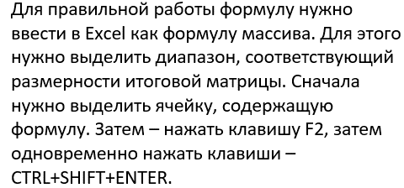

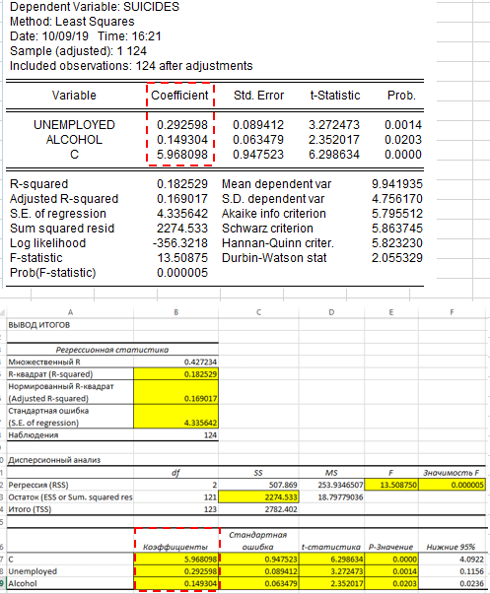
 |  |  |  |  |  |  |  |  |  |  | 5.968097962
 |  |  |  |  |  |  |  |  |  |  | 0.29259822306 | оценки параметров уравнения множес твенной регрессии
 |  |  |  |  |  |  |  |  |  |  | 0.14930446515

 |  |  |  |  |  |  |  |  | 5.968098

 |  |  |  |  |  |  |  |  | 0.292598

 |  |  |  |  |  |  |  |  | 0.149304

 |  | Полученные значения параметров позволяют сделать выводы, что:
 |  | 1) при увеличении потребления алкоголя на 1 литр, число суицидов на 100 тыс. населения вырастет на 0.149
 |  | 2) при увеличении уровня безработицы на 1%, число суицидов на 100 тыс. населения вырастет на 0.292

 |  | Сделаем сравнительную оценку силы связи факторов с результатом с помощью средних коэффициентов эластичности

 |  | Рассчитаем средние коэффициенты эластичности:

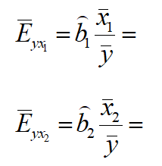
 |  |  |  | 0.18019023649

 |  |  |  | 0.21951438122

 |  | Вывод: 1. При повышении уровня безработицы на 1% от ее среднего уровня число суицидов повысится на 0.18% от своего среднего уровня при фиксированном (неизменном) уровне потребления алкоголя.
 |  | 2. При повышении уровня потребления алкоголя на 1% от его среднего уровня число суицидов вырасте на 0.21% от своего среднего уровня при фиксированном (неизменном) уровне безработицы.
 |  | Таким образом, число суицидов чуть более сильно связано с потреблением алкоголя, чем с безработицей

 |  | Рассчитаем коэффициент детерминации: |  |  |  |  |  |  |  |  | 2782.40

 |  |  |  |  |  | 2274.53 |  |  |  |  | 2782.40 |  |  |  |  |  |  | 507.87

 |  |  |  |  | 0.182529

 |  | Рассчитаем скорректированный коэффициент детерминации:

 |  |  |  |  |  |  | 0.169017

 |  | Вывод: Зависимость суицидов от уровня безработицы и объема употребления алкоголя можно охарактеризовать как умеренную. 16.9% вариации числа суицидов определяется уровнем безработицы и употребления алкоголя, а 83.1% - прочими факторами, не включенными в модель

 |  | Проверим гипотезу о значимости полученного уравнения множественной регрессии с помощью F-критерия

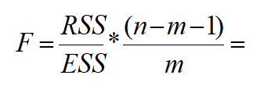

 |  |  |  |  | 13.508750

 |  |  |  |  | 3.071140

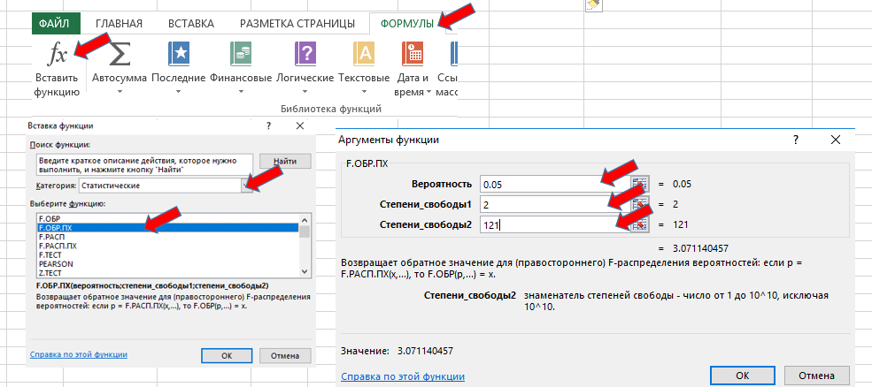

 | Вывод: так как F>Fкрит. (13.5>3.0), то построенное уравнение множественной регрессии можно признать статистически значимым.

 | Оценим статистическую значимость параметров (коэффициентов) модели множественной регрессии с помощью t-критерия (t-статистики):

 |  |  |  |  |  | 0.89779890433 |  | 0.007994497289 |  | 0.0040296246404

 | Рассчитаем стандартные ошибки коэффициентов регрессии:

 |  |  |  |  |  | 0.947523 |  | 0.089412 |  | 0.063479

 | Рассчитаем t-статистики коэффициентов регрессии:
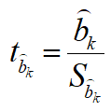

 |  |  |  |  |  | 6.298634 |  | 3.272473 |  | 2.352017

 | Рассчитаем критическое значение t-статистики:

 |  |  |  |  |  | 1.9797637625

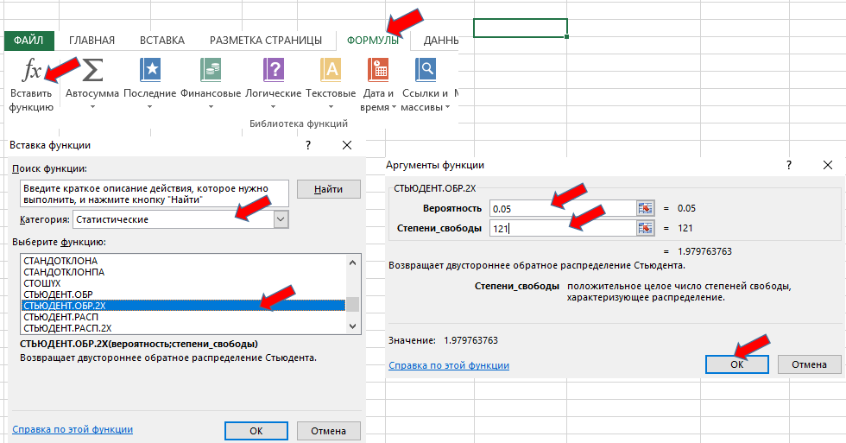

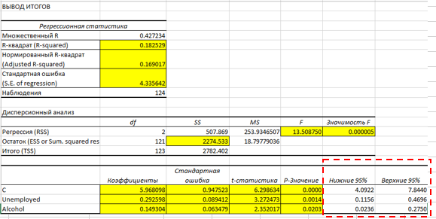
 |  | Если значение t расчетное по модулю больше, чем значение t критическое, то коэффициент регрессии статистически значим

 | Рассчитаем доверительные интервалы для коэффициентов регрессии на уровне значимости 0.05

 |  | 4.0922 |  | 7.8440 |  | 0.1156 |  | 0.4696 |  | 0.0236 |  | 0.2750

 | Рассчитаем стандартную ошибку

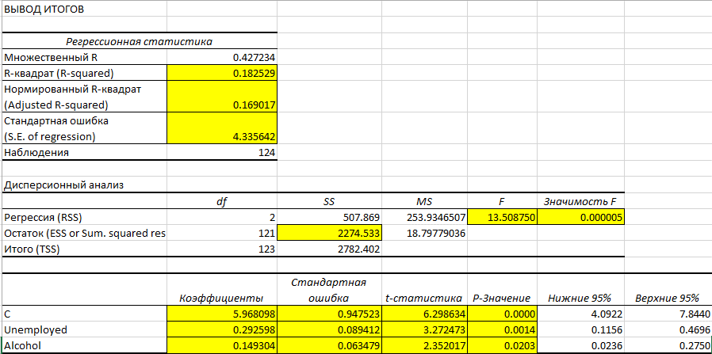
 |  |  |  | 4.3356418631

